11th
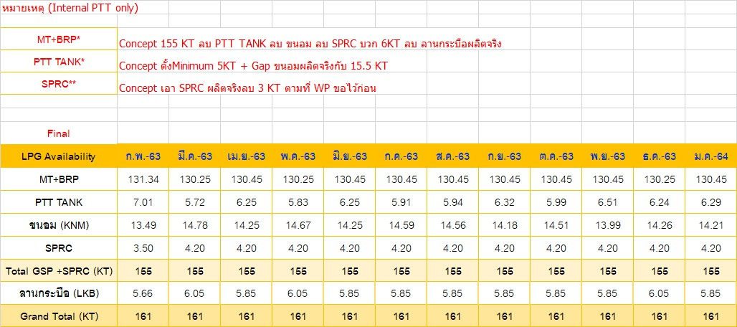
LPG Availability (KT) | Jan-65 | Feb-65 | Mar-65 | Apr-65 | May-65 | Jun-65 | Jul-65 | Aug-65 | Sep-65 | Oct-65 | Nov-65 | Dec-65
GSP RY | 133.75 | 135.85 | 142.11 | 140.24 | 132.18 | 135.89 | 144.61 | 143.35 | 148.25 | 149.81 | 146.82 | 148.25
GSP KHM | 15.98 | 14.61 | 8.83 | 9.30 | 17.36 | 13.65 | 4.94 | 6.20 | 1.30 | 0.33 | 3.32 | 1.30 | Updated on | 242860
GC | - | - | - | - | - | - | - | - | - | - | - | - | Updated on | 242867
SPRC | 5.94 | 5.76 | 6.12 | 6.12 | 6.12 | 6.12 | 6.12 | 6.12 | 6.12 | 6.12 | 6.12 | 6.12 | Updated on | 242872
PTTEP/LKB | 5.74 | 5.18 | 4.34 | 5.74 | 5.74 | 5.74 | 5.74 | 5.74 | 5.74 | 5.74 | 5.74 | 5.74 | Updated on | 242867
IRPC | 0.60 | 0.60 | 0.60 | 0.60 | 0.60 | 0.60 | 0.60 | 0.60 | 0.60 | - | - | 0.60 | Updated on | 242867
Total | 162.00 | 162.00 | 162.00 | 162.00 | 162.00 | 162.00 | 162.00 | 162.00 | 162.00 | 162.00 | 162.00 | 162.00

LPG Availability (KT) | Jan-65 | Feb-65 | Mar-65 | Apr-65 | May-65 | Jun-65 | Jul-65 | Aug-65 | Sep-65 | Oct-65 | Nov-65 | Dec-65
All Import | 61.00 | 65.00 | 76.00 | 87.00 | 93.00 | 91.00 | 101.00 | 108.00 | 91.00 | 94.00 | 95.00 | 105.00 | Updated on | 242867

SPRC | 5.76 | 5.40 | 5.76 | 5.76 | 5.76 | 5.76 | 6.12 | 6.12 | 6.12 | 6.12 | 6.12 | 6.12 |  | 242867

